Лист3
КОМПОЗИТНЫЙ БРУС
проект СП ЛПТП.665121.103М 1/7
кол. | длина м. | Кол-во
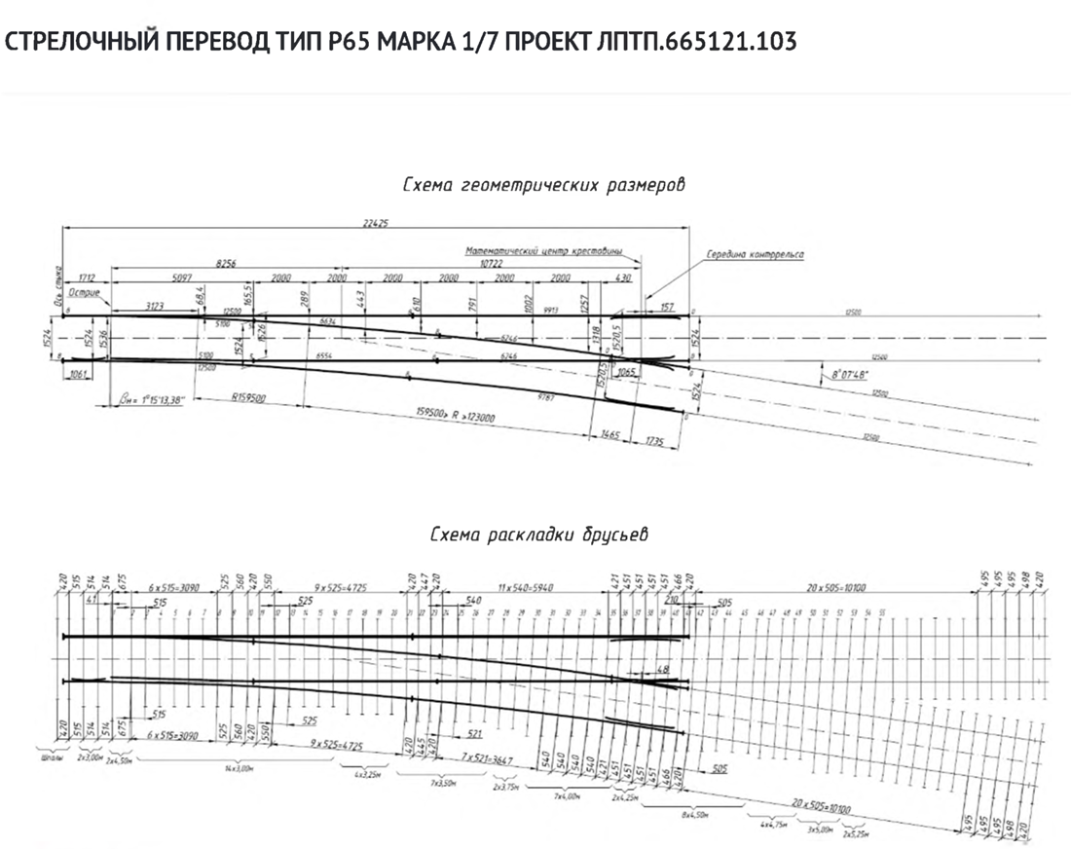
2 | 3,00 | 3
2 | 4,50 | 2 | для переводного мех
14 | 3,00 | 14
4 | 3,25 | 4
7 | 3,50 | 7
1 | 3,75 | 2
6 | 4,00 | 7
2 | 4,25 | 2
8 | 4,50 | 7
4 | 4,75 | -
3 | 5,00 | -
2 | 5,25 | -
ИТОГО за комплект
Учесть брус в комплекте для механизма превода!!

